Hoja1
RED 2 | ELEMENTO | DESCRIPCION | IMAGEN
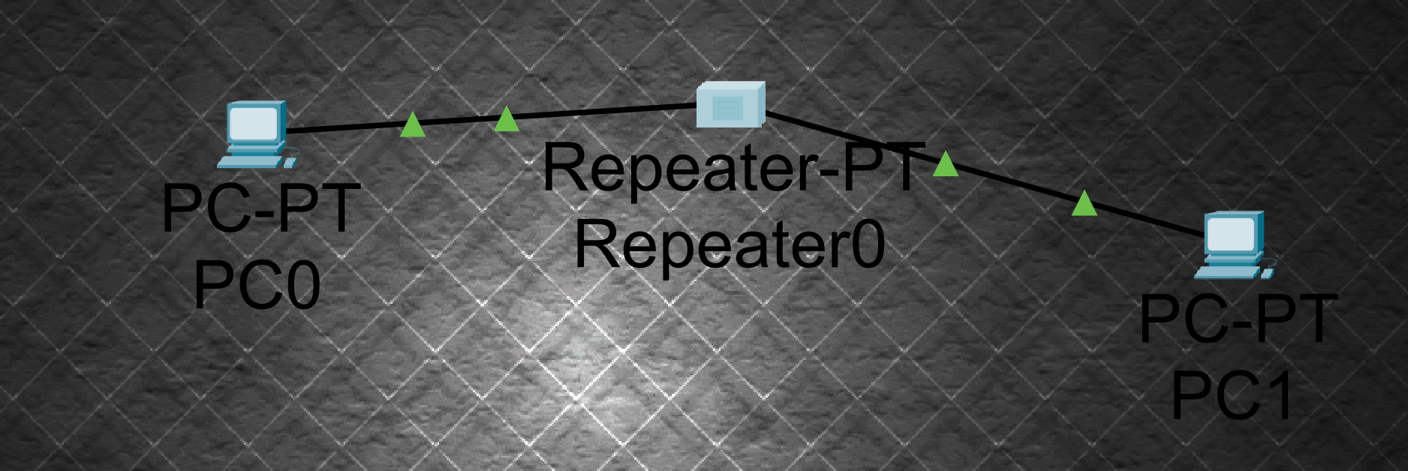 | PC 0 | Equipo de cómputo asemejando a una máquina que ingresa comol usuario en la red. (192.168.0.2) | 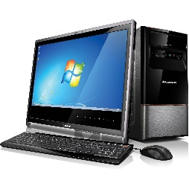 PC 2

 | PC 1 | Equipo de cómputo asemejando a una máquina que ingresa comol usuario en la red. (192.168.0.3) | PC 3

 | REPEATER PT | El PT-REPEATER-NM-1CE parece estar equipado con un solo puerto Ethernet para conectarse a una columna vertebral de LAN. Además, puede admitir seis conexiones PRI (Interfaz de Tasa Primaria) para agregar líneas ISDN o 24 puertos síncronos/asíncronos para diversos tipos de conexiones. | REPEATER PT

RED 1
 | PC 0 | Equipo de cómputo asemejando a una máquina que ingresa comol usuario en la red. (192.168.0.2)

 | PC 1 | Equipo de cómputo asemejando a una máquina que ingresa comol usuario en la red. (192.168.0.3)

RED 3
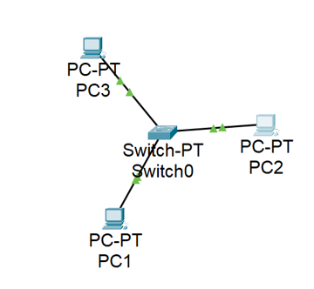 | PC 0 | Equipo de cómputo asemejando a una máquina que ingresa comol usuario en la red. (192.168.0.2)

 | PC 1 | Equipo de cómputo asemejando a una máquina que ingresa comol usuario en la red. (192.168.0.3)

 | PC 2 | Equipo de cómputo asemejando a una máquina que ingresa comol usuario en la red. (192.168.0.4)

 | SWITCH-PT | Sirve para poder inter conectar varios dispositivos y poder mandar informacion a uno en especifico

RED 4
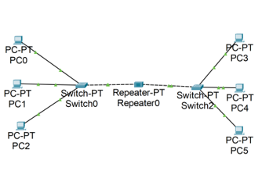 | PC 0 | 192.168.0.2 | 

 | PC 1 | 192.168.0.3

 | PC 2 | 192.168.0.4

 | PC 3 | 192.168.0.5

 | PC 4 | 192.168.0.6

 | PC 5 | 192.168.0.7

 | SWITCH-PT0 | Sirve para conetar varios dispositivos, computadoras a la vez

 | SWITCH-PT2

 | REPEATER PT | 